روکش
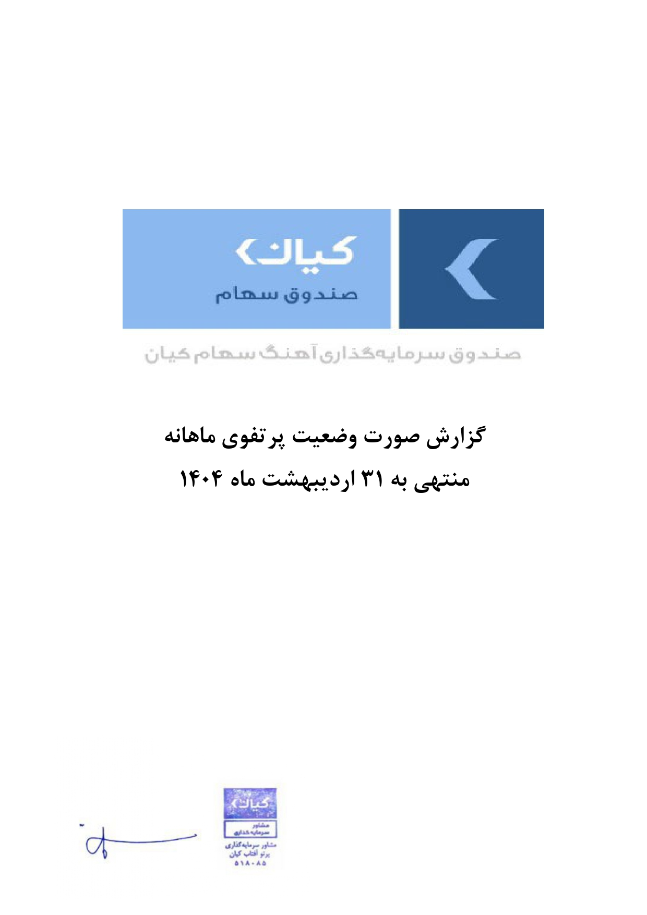



گزارش وضعیت پرتفوی ماهانه

منتهی به 1404/02/31

